Formato descripción HU
Matriz de Marco de Trabajo de HU

ITEM | PROBLEMA | QUE (NECESIDAD) | PARA QUE (SOLUCIÓN) | PARA QUIEN (USUARIO) | COMO (DESCRIPCIÓN DE TAREAS) | HECHO POR (PROG. RESP.) | CUANTO TIEMPO (ESTIMADO EN HRS) | FECHA DE ENTREGA | PRIORIDAD | STATUS | PRUEBA (COMO SE VERIFICA) | COMENTARIOS | NOMBRE DE HISTORIA
REQ001 | El programa debe permitir iniciar sesión como administrador | Permite el inicio de sesión como administrador | Iniciar sesión como administrador | Administrador | Solicitar las credenciales de acceso (usuario y contraseña) | Kevin | 3 | 2022-06-23 | Alta | En proceso | Prueba unitaria de validación de los datos (se puede ingresar al sistema si los datos son correctos) |  | Ingreso al sistema como administrador
REQ002 | El programa debe iniciar sesión como usuario | Permite el inicio de sesión como usuario | Iniciar sesión como usuario | Usuario | Solicitar las credenciales de acceso (usuario y contraseña) | Wagner | 2 | 2022-06-23 | Alta | En proceso | Prueba unitaria de validación de los datos (se puede ingresar al sistema si los datos son correctos) |  | Ingreso al sistema como usuario
REQ003 | El programa debe permitir registrar usuarios. | Crear formularios de ingreso al sistema. | Crear ingresos para los nuevos Usuarios. | Usuario | Ingresar (Usuario, Contraseña,Nombre, Apellido Numero de cedula, Correo electronico, Número de teléfono) | Kevin | 4 | 2022-06-23 | Alta | En proceso | Validación de los datos se mostrara un cuadro de dialogo. (Usuario registrado correctamente) |  | Registrar nuevo usuario
REQ004 | El programa debe incluir una opcion para agregar productos. | Agregar datos del producto al sistema. | Agreagar especificaciones de los productos. | Usuario | Ingresar (Nombre del Producto, Precio del Producto) | Jhois | 5 | 2022-07-08 | Alta | En proceso | Validacion del ingreso con un mensaje (El producto se agrego correctamente) |  | Agregar Producto
REQ005 | El programa debe incluir una opcion para consultar productos. | Consultar datos del producto al sistema. | Obserbar especificaciones de los productos. | Usuario | Consultar (Nombre del Producto, Precio del Producto) | Kevin | 5 | 2022-07-09 | Alta | En proceso | Validacion de la consulta (El producto ingresado se mostrara en pantalla) |  | Consultar Producto
REQ006 | El programa debe incluir una opcion para eliminar productos. | Eliminar datos del producto que se encuentran en el sistema. | Eliminar Productos erroneos. | Usuario | Eliminar (Nombre del Producto, Precio del Producto) | Wagner | 5 | 2022-07-09 | Alta | En proceso | Validacion la eliminacion con un mensaje (El producto se elimino correctamente) |  | Eliminar Producto
REQ007 | El programa debe incluir una opcion para editar productos. | Editar datos del producto que estan sistema. | Cambiar especificaciones del producto. | Usuario | Editar (Nombre del Producto, Precio del Producto) | Jhois | 5 | 2022-07-10 | Alta | En proceso | Validacion del ingreso con un mensaje (El producto se edito correctamente) |  | Editar Producto
REQ007 | El programa necesita una opcion para ingresar ordenes de entrega | Gestionar el registro para las ordenes de entrega | Generar formularios para ordenes de entrega | Usuario | Ingresar(Codigo de orden,cliente, Nombre del producto,Fecha de entrega, Direccion de entrega) | Wagner | 1 | 2022-05-30 | Alta | En proceso | Validacion del ingreso con un mensaje |  | Ordenes de entrga
REQ008 | La facturación de pedidos | Realizar la contabilidad de los equipos tecnologicos entregados. | Tener un inventario de loe equipos tecnologicos. | Usuario | Generar un recibo del pedido solicitado. | Jhois | 1 | 2022-05-30 | Alta | En proceso | Facturas o notas de ventas registradas. |  | Facturacion.
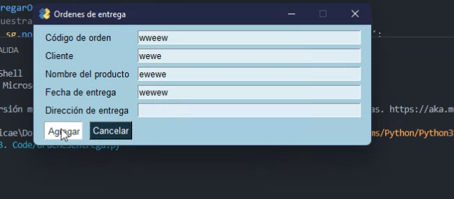

 |  |  |  |  |  |  |  |  | Alta | No iniciado
 |  |  |  |  |  |  |  |  | Media | En proceso
 |  |  |  |  |  |  |  |  | Baja | Terminado
 |  |  |  |  |  |  |  |  |  | Atrasado

Historia de Usuario
HISTORIA DE USUARIO (HU)



 | ITEM |  | USUARIO |  | STATUS
 | REQ006 |  | Usuario |  | En proceso

 | TIEMPO |  | PRIORIDAD |  | PROG. RESP
 | 5 |  | Alta |  | Wagner

 | QUE | Eliminar datos del producto que se encuentran en el sistema. |  | PARA QUE | Eliminar Productos erroneos. |  | COMO | Eliminar (Nombre del Producto, Precio del Producto)

 | NOMBRE HISTORIA |  | Eliminar Producto

 | PRUEBA |  | Validacion la eliminacion con un mensaje (El producto se elimino correctamente) |  |  | COMENTARIOS | 0

